包装方案
零件信息 |  |  |  |  | 正式包装（循环包装） |  |  |  |  |  | 临时包装方案
项目 | 零件号 | 零件名称 | 尺寸 | 重量 | 包装 | 包装图片 | 参考装箱数量 | 摆放方式 | 托盘尺寸 | 托盘承载量 | 包装 | 包装图片 | 参考装箱数量 | 托盘尺寸 | 托盘承载量
J6L主驾 | SHT0014630 | 靠背泡棉总成 | 480*610*180 | 1.3988 | 6丝2*2m 塑料袋 |  | 10 | 叠装 | - | - | 散装 | - | - | - | -
J6L主驾 | SHT0015048 | 靠背泡棉总成（先使用SHT0013536） | 480*610*180 | 1.3988
J6L主驾 | SHT0012340 | 主驾驶座垫泡沫总成 | 495*540*130 | 0.8672
J6L前座 | SHT0015073 | 座垫泡沫总成 | 495*540*130 | 0.8900
J6L主驾 | SHT0013338 | 主边调角器总成 | 186*128*38 | 1.4954 | EU4622 | 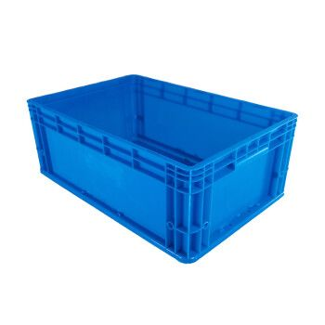 | 10 |  | 1200*800 塑料托盘+上盖 | 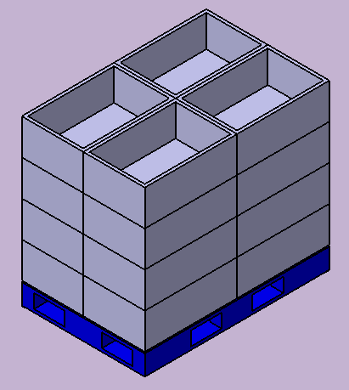 16箱/托盘 （4箱/层） | 600*400*300 对口纸箱 |  | 10 | 1200*800*125 木托盘 | 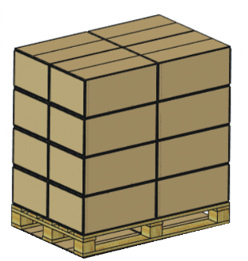 20箱/托盘 （4箱/层）
J6L主驾 | SHT0001838 | 主边调角器总成 | 186*128*38 | 1.4954 |  |  | 10 |  |  |  |  |  | 10
J6L主驾 | SHT0001839 | 副边调角器总成 | 186*128*39 | 0.9530 |  |  | 10 |  |  |  |  |  | 10
J6L主驾 | SHT0011962 | 座垫前部罩壳 | 328*75*58 | 0.1124 |  |  | 24 |  |  |  |  |  | 24
J6L主驾 | SHT0012564 | 扶手支架焊接总成 | 103*105*92 | 0.322 |  |  | 36 |  |  |  |  |  | 36
J6L主驾 | SHT0011613 | 右侧扶手本体总成 | 478*63*100 | 0.8482 |  |  | 10 |  |  |  |  |  | 10
J6L主驾 | SHT0011975 | 加热通风底座 | —— | 0.115 |  |  | 100 | 散装 |  |  |  |  | 100
J6L主驾 | SHT0014002 | 左侧罩壳（带气袋腰托） | 556*240*125 | 0.291 | EU8633 |  | 16 | 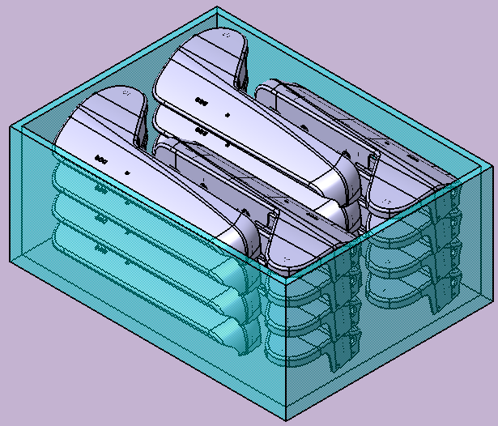 |  | 12箱/托盘 （4箱/层） | 800*600*300 对口纸箱 |  | 16 |  | 10箱/托盘 （2箱/层）
J6L主驾 | SHT0012959 | 左侧罩壳 | 556*240*125 | 0.2910 |  |  | 16 |  |  |  |  |  | 16
J6L主驾 | SHT0011961 | 右侧罩壳 | 560*240*195 | 0.3012 |  |  | 16 |  |  |  |  |  | 16
J6L主驾 | SHT0013891 | 调角器右罩壳 | —— | 0.3160 |  |  | 16 |  |  |  |  |  | 16
J6L主驾 | SHT0014482 | 高配底座模块化 | —— | —— | 围板箱 1200*1000 围板886 |  | 20 | 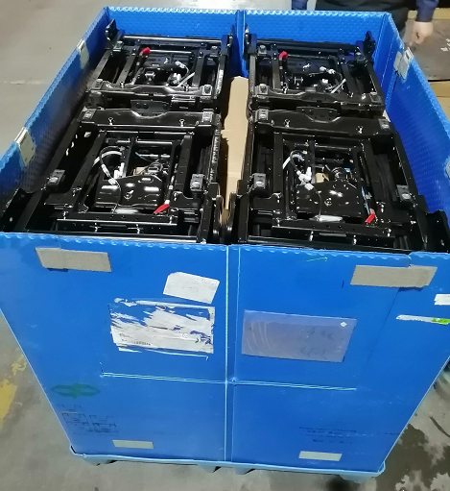 | 中空板垫板：1085*925 中空板隔档：按图 |  | 大纸箱 1140*900**1000 |  | 20 | 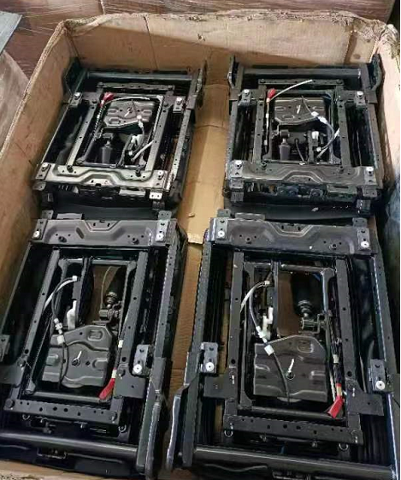
J6L主驾 | SHT0014483 | 低配底座模块化 | —— | —— |  |  | 20 |  |  |  |  |  | 20

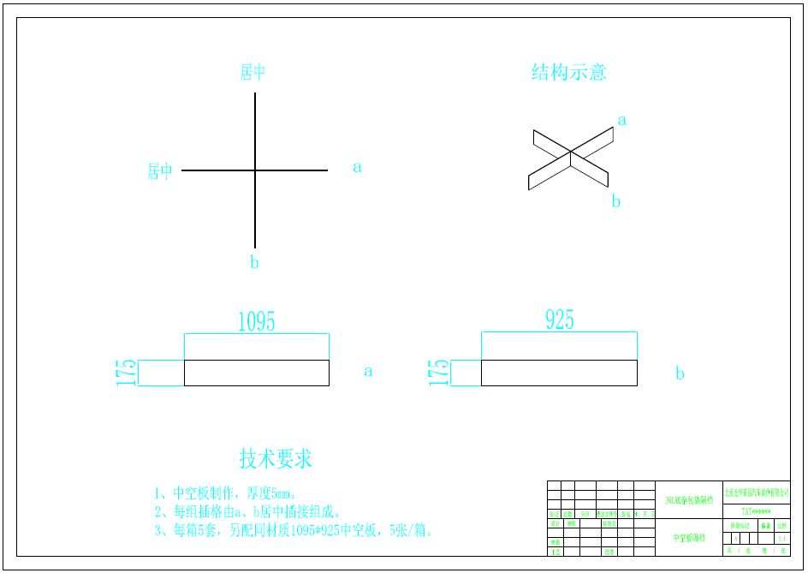

成本对比
 | 包装费 | 运费 | 单套包装费 | 单套运费 | 单套物流成本
一次性包装 | 4418656.4 | 2882000 | 36.82 | 24.02 | 60.84
循环包装 | 414318 | 3520000 | 3.45 | 29.33 | 32.79

物流成本分析
 | 生命周期产量 | 一次性包装物流成本 | 循环包装物流成本 | 一次性包装总投入费用 | 循环包装总投入费用
 | 5000 | 63.33 | 66.51 | 184642.80 | 156554.00
 | 5500 | 62.88 | 62.90 | 202840.80 | 158953.00
 | 10000 | 61.08 | 48.56 | 368807.00 | 166578.00
 | 30000 | 61.04 | 36.25 | 1105051.40 | 207595.00
 | 60000 | 60.84 | 33.77 | 2209583.20 | 266342.00
 | 120000 | 60.84 | 32.54 | 4418656.40 | 384763.00

